TURNO MATIC
PLANILLA DE DATOS GARANTIZADOS |  |  |  | 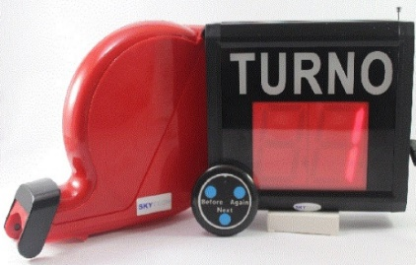

EQUIPOS DE SISTEMA DE CONTROL DE TURNOS PARA OFICINAS COMERCIALES TIPO B (TURNO MATIC) |  |  |  | CÓDIGO | 2004977
 |  |  |  | FECHA REVISIÓN | 2019-10-17
 |  |  |  | ÁREA ESPECIALISTA: GGCA

DESCRIPCIÓN SAP: TURNO MATIC
ITEM | DATOS | UNIDAD | PEDIDO |  | COMENTARIO
1 | Empresa proveedora | …. | (*)
2 | Fabricante | …. | (*)
3 | Marca | …. | (**)
4 | Modelo | …. | (*)
5 | País de origen | …. | (*)
6 | Norma de fabricación y ensayos | ….
7 | Embalaje |  | CAJAS QUE NO EXEDAN PESO DE 60 LB, PALETIZADAS Y FLEJADAS
8 | Garantía | Meses | 6
9 | Especificaciones
9.1 | Cantidad de dígitos en pantalla |  | 2
9.2 | Luces |  | Led
10 | Voltaje de luces | Voltios | 110
11 | Transformador incluido | (Si/No) | Si
12 | Sistema de sonido al pulsar botón | (Si/No) | Si
13 | Cambio rápido de turnos | (Si/No) | Si
14 | Dispensador de tickets con base | (Si/No) | Si
15 | Control de cambio de turnos inalámbrico | (Si/No) | Si
16 | Rollo de tickets numerado | (Si/No) | Si
17 | Otras especificaciones |  | Este kit debe incluir pantalla led, dispensador de tickets,control de cambio de turnos inálambrico y rollo de tickets numerado
18 | Unidad de medida | UNIDAD
(*) A indicar por el oferente
(**) Timbrado en el material en alto o bajo relieve

 |  |  |  | ……………………………………………….
 |  |  |  | Fecha de la oferta
 | ………………………………………….
 | Olga García Pérez |  |  | ……………………………………………….
 | Gerente de Gestión y Control Administrativo |  |  | Nombre y firma del oferente
COMENTARIOS:
1- Este material cumplirá con todas las indicaciones detalladas en la especificación técnica correspondiente. 2- En caso de haber una solicitud adicional por parte de La Distribuidora o que el Fabricante entienda deba entregar información adicional, para la correcta evaluación de la propuesta, se deberá hacer por escrito y ser anexado a esta planilla de Datos Garantizados.

